Меню
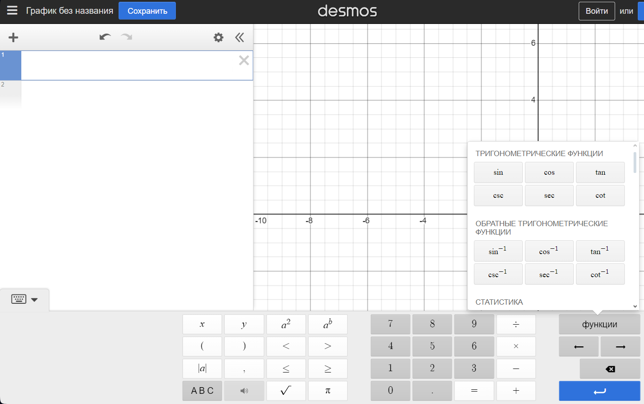
Как составлять тесты для ур-ий через Desmos (НЕТ КОМЛЕКСНЫХ ЧИСЕЛ) | Как составлять тесты ур-ий через WolframAlpha
1. Заходим на сайт Desmos | 1.Заходи на сайт WolframAlpha
2.Нажимаем на клавиатуру слева внизу. Появляется визуальный функционал -> | 2.Придумываем ур-е
3.Придумываем ур-е | 3.Переходим на лист "Тесты"
4.Переходим на лист "Тесты" | 4. Оформляем как в примере
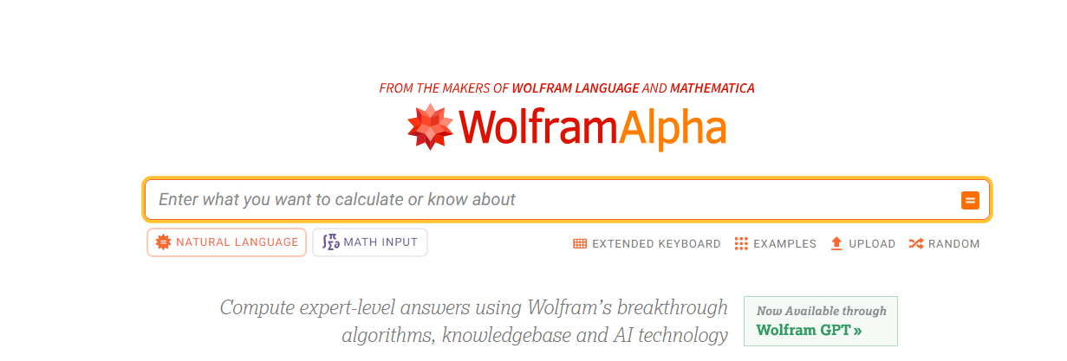
5. Оформляем как в примере

Тесты
Тесты

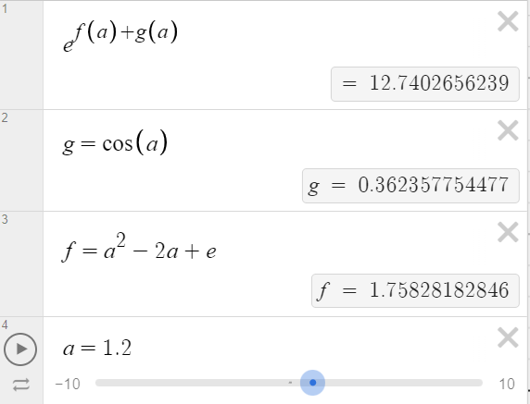
Как оформлять | Заполнения
1.В первой строке ВСЕГДА пишется главное ур-е |  | Тест1 |  |  | Тест15
2.Ниже (в отдельных ячейках) прописываются доп. ур-я |  | e^(f(a)+g(a)) |  |  | `- .
3. Прикрепить скриншот, что получилось в итоге |  | g = cos(a) |  |  | wrong
p.s Можно сделать разные значения для одной и той же ф-ции |  | f = a^2-2a+e
 |  | a=1.2
(Если выдает, что результат undefind, то его все равно можно вписать) |  |  |  |  | Тест16
 |  |  |  |  | `- .12
 |  |  |  |  | `-0.12

 |  | Тест2
 |  | cos(sin(cos(sin(a)))) | cos(sin(cos(sin(6.4)))) |  | Тест17
 |  | a=6.4 |  |  | ( - 0.)
 |  |  |  |  | 0

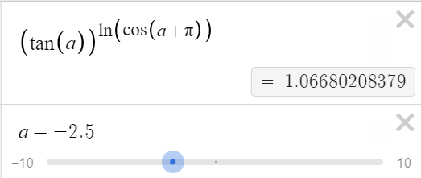
 |  |  |  |  | Тест18
 |  | Тест3 |  |  | ( - .0)
 |  | (tg(a))^(ln(cos(a+pi))) |  |  | 0
 |  | a=-2.5 | a=4

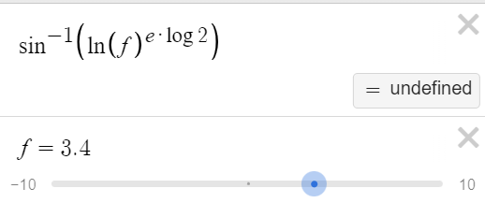
 |  |  |  |  | Тест19
 |  |  |  |  | .5+.34
 |  | Тест4 |  |  | 0.84
 |  | arcsin(ln(f)^(e*log2))
 |  | f = 3.4 | f=1.3
 |  | undefined |  |  | Тест20
 |  |  |  |  | `-009
 |  |  |  |  | wrong
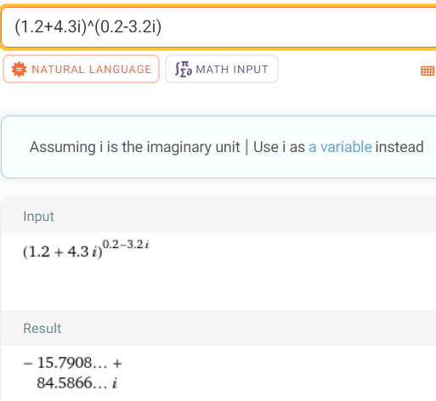
 |  | Тест5
 |  | (1.2+4.3i)^(0.2-3.2i)
 |  |  |  |  | Тест21
 |  |  |  |  | `-
 |  |  |  |  | wrong

 |  |  |  |  | Тест22
 |  |  |  |  | `..
 |  |  |  |  | wrong

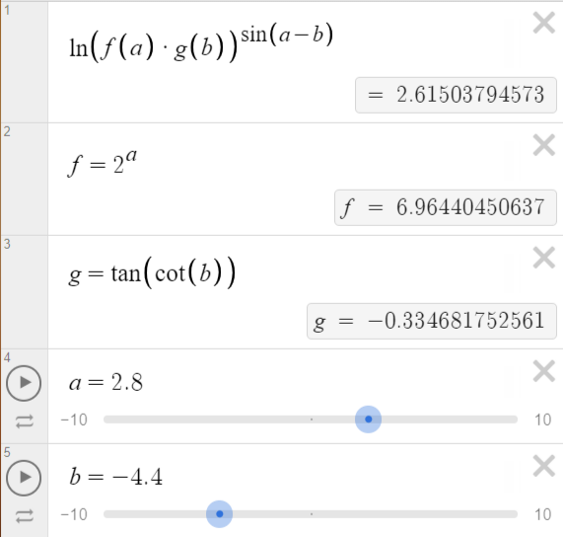
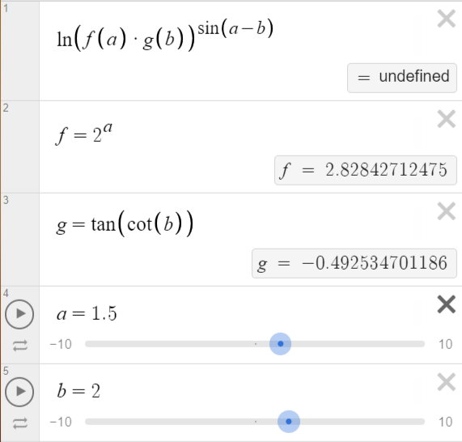
 |  | Тест6 |  |  | Тест23
 |  | ln(f(a)*g(b))^(sin(a-b)) |  |  | `- 77
 |  | f=2^a |  |  | -77
 |  | g=tg(cos(b))
 |  | a=2.8 | a=1.5
 |  | b=-4.4 | b=2 |  | Тест24
 |  |  | undefined |  | `- 008 + -8
 |  |  |  |  | wrong

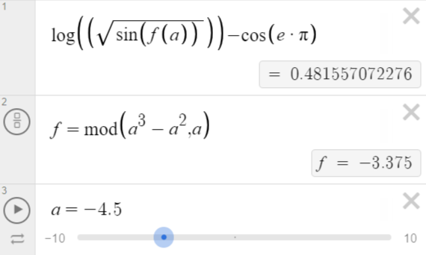
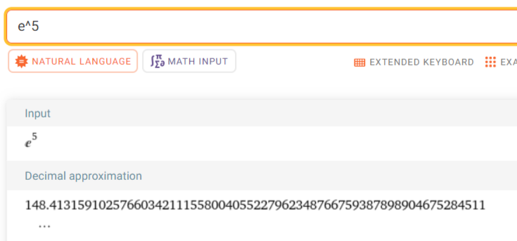
 |  | Тест7 |  |  | Тест25
 |  | log(sqrt(f(a))-cos(e*pi) |  |  | e^5
 |  | f=mod(a^3-a^a,a)
 |  | a=-4.5

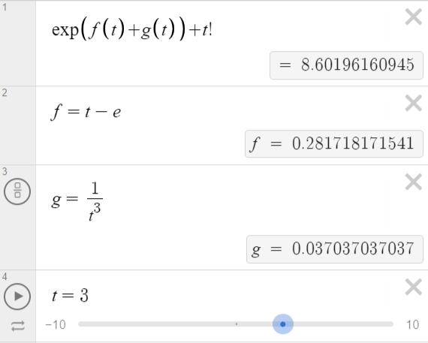
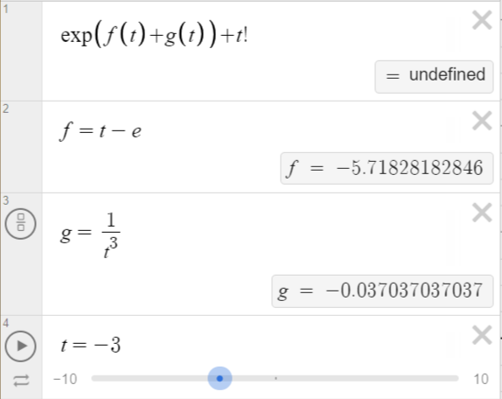
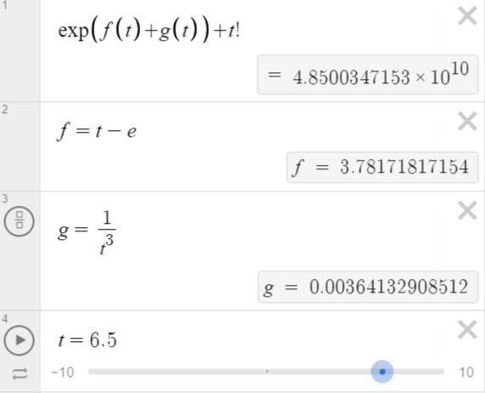
 |  |  |  |  | Тест26
 |  | Тест8 |  |  | 2+2
 |  | exp(f(t)+g(t))+t! |  |  | 4
 |  | f=t-e
 |  | g=1/t^3
 |  | t=3 | t=-3 | t=6.5
 |  |  | undefined | 48500347153

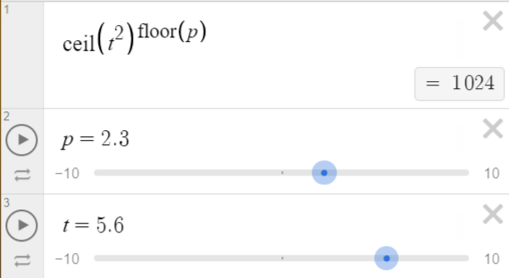
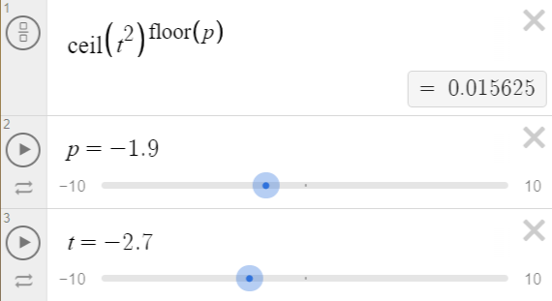
 |  | Тест9
 |  | ceil(t^2)^(floor(p))
 |  | p=2.3 | p=-1.9 | (ceil(5.6*5.6))^(floor(2.3))
 |  | t=5.6 | t=-2.7
 |  | 1024 | 0.015625

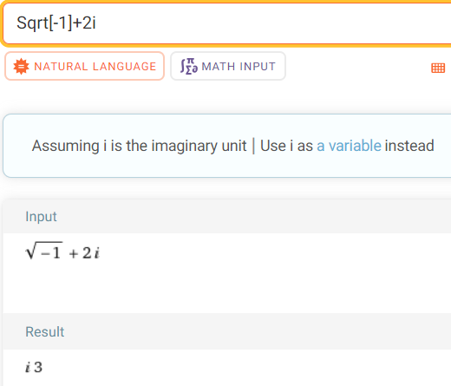
 |  | Тест10
 |  | sqrt(-1)+2i
 |  | i3

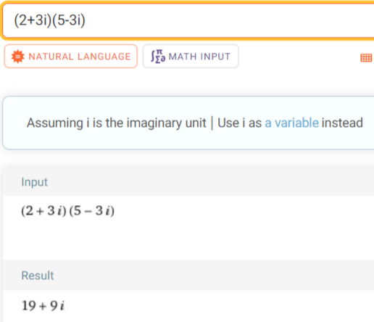
 |  | Тест11
 |  | (2+3i)*(5-3i)
 |  | 19+9i

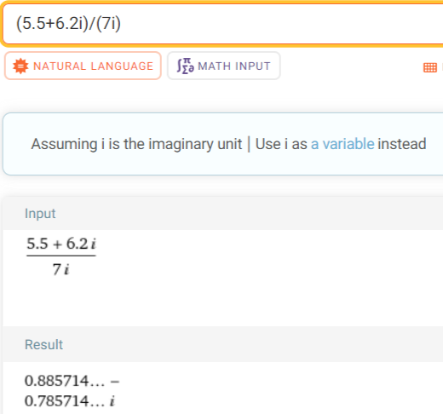
 |  | Тест12
 |  | (5.5+6.2i)/(7i)
 |  | 0.885714

 |  | Тест13
 |  | 5 -1.2 0.8 6.4 3 -12 -6.5 5 0

 |  | Тест14
 |  | 2.3 -4.4 0 25 -1.25 6.6 0 10 -3

 |  | Тест27
 |  | sin(cos(2i))/ln(-8+2i)

 |  | Тест28
 |  | ceil(pi)*floor(e)

